Summer
SUMMER

MODELO | IMAGEN | Variantes | PRECIO MX | EUROS | TALLAS | DESCRIPCIÓN | DIMEN. LOTE | SKU | PRECIOS | 10% DEAL | 2% BANCO | MARGEN | LOTE | ENVÍO | PRECIO FINAL
Marbella |  | 10 | $419.00 | 16.62 € | Del 35 al 42 | Colores: Negro, Greich, Almendra y Ladrillo Material: Plataforma forrada con yute, liston poliester, piel coagulada y textil. | 35 X 29 X 81 | FCHESP - 0001 - L16 | 16.62 € | $18.28 | $20.11 | $24.11 | $385.76 | 79.62 | $465.38 | $500.38
Madrid 2 | 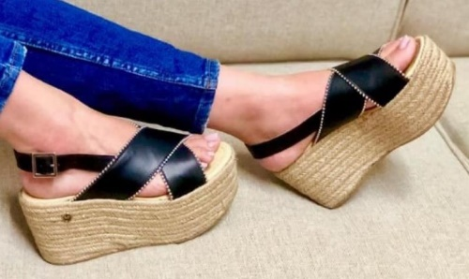 | 1 | $495.00 | 19.63 € | Del 35 al 42 | Colores: Negro Material: Plataforma forrada con yute, piel coagulada y balines. | 31 X 43 X 87 | FCHESP - 0003- L16 | 19.63 € | $21.59 | $23.75 | $25.75 | $412.04 | 126.95 | $538.99 | $573.99
Filadelfia |  | 7 | $495.00 | 19.63 € | Del 35 al 42 | Colores: Blanco, café, rojo y negro Material: Plataforma forrada con yute, piel coagulada, textil y liston poliester. | 31 X 43 X 87 | FCHESP - 0004 - L16 | 19.63 € | $21.59 | $23.75 | $25.75 | $412.04 | 126.95 | $538.99 | $573.99
Bali |  |  | $445.00 | 17.65 € | Del 35 al 42 | Colores: Blanco, Negro. Material: Plataforma forrada con yute, piel coagulada y liston poliester. | 35 X 29 X 81 | FCHESP - 0005 - L16 | 17.65 € | $19.42 | $21.36 | $24.36 | $389.70 | 126.95 | $516.65 | $551.65
Canarias |  |  | $487.00 | 19.31 € | Del 35 al 42 | Colores: Ladrillo, Maquillaje, Negro. Material: Plataforma forrada con yute y piel coagulada. | 35 X 29 X 81 | FCHESP - 0006 - L16 | 19.31 € | $21.24 | $23.37 | $25.37 | $405.84 | 126.95 | $532.79 | $567.79
Arizona |  |  | $495.00 | 19.63 € | Del 35 al 42 | Colores: Blanco, Negro. Material: Plataforma forrada con yute y piel coagulada. | 31 X 43 X 87 | FCHESP - 0007 - L16 | 19.63 € | $21.59 | $23.75 | $25.75 | $412.04 | 126.95 | $538.99 | $573.99
Lace up |  |  | $419.00 | 16.62 € | Del 35 al 42 | Colores: Blanco, Negro, tinto, azul marino, café y yute. Material: Plataforma forrada con yute y piel coagulada. | 31 X 43 X 87 | FCHESP - 0008- L16 | 16.62 € | $18.28 | $20.11 | $24.11 | $385.76 | 126.95 | $512.71 | $547.71
Malta |  |  | $487.00 | 19.32 € | Del 35 al 42 | Colores: Mostaza y Víbora Material: Plataforma eva compactada, piel coagulada y buck. | 31 X 43 X 87 | FCHTGS- 0001 - L16 | 19.32 € | $21.25 | $23.38 | $25.38 | $406.04 | 126.95 | $532.99 | $567.99
Bariloche |  |  | $445.00 | 17.65 € | Del 35 al 42 | Colores: Blanco, Negro Material: Plataforma forrada con yute, piel coagulada, balines, buck y bordado textil. | 35 X 29 X 81 | FCHESP - 0009 - L16 | 17.65 € | $19.42 | $21.36 | $24.36 | $389.70 | 79.62 | $469.32 | $504.32
Budapest |  |  | $487.00 | 19.32 € | Del 35 al 42 | Colores: Croco Negro, Crudo, Ladrillo, Mostaza, Oro Craquel, Rayas, Víbora, Yute Natural y Yute Negro. Material: Plataforma forrada con yute, piel coagulada, yute negro, yute natural, textil y mezclilla textil. | 31 X 43 X 87 | FCHESP - 0010 - L16 | 19.32 € | $21.25 | $23.38 | $25.38 | $406.04 | 126.95 | $532.99 | $567.99
Miuri | 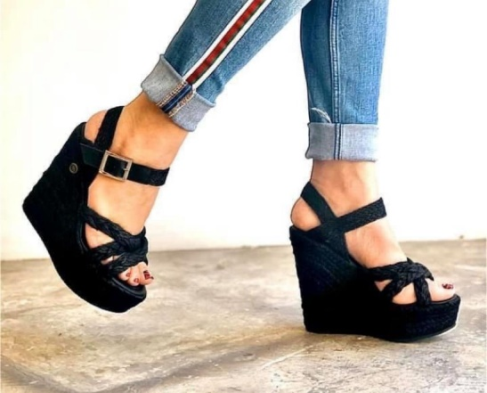 |  | $495.00 | 19.64 € | Del 35 al 42 | Colores: Yute Natural y Yute Negro. Material: Plataforma forrada con yute, piel coagulada, yute natural y yute negro. | 31 X 43 X 87 | FCHESC - 0001 - L16 | 19.64 € | $21.60 | $23.76 | $25.76 | $412.23 | 126.95 | $539.18 | $574.18
Pensilvania |  |  | $495.00 | 19.64 € | Del 35 al 42 | Colores: Mostaza, Rayas, Yute Natural y Yute Negro. Material: Plataforma forrada con yute, piel coagulada, yute natural, yute negro y liston poliester. | 31 X 43 X 87 | FCHESC - 0002 - L16 | 19.64 € | $21.60 | $23.76 | $25.76 | $412.23 | 126.95 | $539.18 | $574.18
Miyokos |  |  | $419.00 | 16.62 € | Del 35 al 42 | Colores: Crema, Negro Material: Piel coagulada, planta de vaquetilla y suela sintetica. | 26 X 28 X 81 | FCHTGS- 0002 - L16 | 16.62 € | $18.28 | $20.11 | $24.11 | $385.76 | 79.62 | $465.38 | $500.38
Esparta |  |  | $419.00 | 16.62 € | Del 35 al 42 | Colores: Negro y Víbora. Material: Piel coagulada, planta de vaquetilla y suela sintetica. | 26 X 28 X 81 | FCHTGS- 0003 - L16 | 16.62 € | $18.28 | $20.11 | $24.11 | $385.76 | $79.62 | $465.38 | $500.38
Yukón |  |  | $469.00 | 18.60 € | Del 35 al 42 | Colores: Maquillaje y Negro. Material: Plataforma forrada de piel coagulada y barbas poliester. | 31 X 43 X 87 | FCHESC - 0003 - L16 | 18.60 € | $20.46 | $22.51 | $24.51 | $392.10 | 126.95 | $519.05 | $554.05
Oslo |  |  | $469.00 | 18.60 € | Del 35 al 42 | Colores: Azul Marino, Manta y Negro. Material: Plataforma forrada de buck y tiras poliester. | 31 X 43 X 87 | FCHESC - 0004 - L16 | 18.60 € | $20.46 | $22.51 | $24.51 | $392.10 | 126.95 | $519.05 | $554.05
Aruba |  |  | $487.00 | 19.31 € | Del 35 al 42 | Colores: Blanco Material: Plataforma forrada de piel coagulada y forro de corcho, piel coagulada y mezclilla textil. | 31 X 43 X 87 | FCHTGS- 0004 - L16 | 19.31 € | $21.24 | $23.37 | $25.37 | $405.84 | 126.95 | $532.79 | $567.79
Ukrania |  |  | $489.00 | 19.39 € | Del 35 al 42 | Colores: Croco Negro, Inox, Maquillaje y Víbora Material: Piel coagulada. | 31 X 43 X 87 | FCHESC - 0005 - L16 | 19.39 € | $21.33 | $23.46 | $25.46 | $407.39 | 126.95 | $534.34 | $569.34
Pisa |  |  | $436.00 | 17.29 € | Del 35 al 42 | Colores: Croco negro Material: Suela sintetica, piel coagulada y textil. | 26 X 28 X 81 | FCHMOCA- 0001 - L16 | 17.29 € | $19.02 | $20.92 | $24.92 | $398.73 | $79.62 | $450.98 | $485.98

Otoño
OTOÑO
 |  |  |  |  |  |  |  |  |  |  | $0.10 | $0.02 | 3.00 €
MODELO | IMAGEN | VARIANTES | PRECIO | EUROS | TALLAS | DESCRIPCIÓN | CANTIDAD | DIMEN. LOTE | SKU | PRECIO | 10% DEAL | 2% BANCO | MARGEN | LOTE | ENVIO | PRECIO FINAL | 35 eur envio
Roma |  |  | $465.00 | 18.44 € |  | Colores: Ferrero, Negro y Tinto. Material: Plataforma de eva compactada, piel de charol y buck. | 16 | 35 X 29 X 81 | FCHMOCA- 0002 - L16 | 18.44 € | 20.28 € | 20.69 € | 23.28 € | 372.54 € | 79.62 € | 452.16 € | 487.16 €
Botin Casual |  |  | $499.00 | 19.79 € |  | Colores: Negro y Nutria. Material: Buck. | 16 | 31 X 43 X 87 | FCHBTT- 0001 - L16 | 19.79 € | 21.77 € | 22.20 € | 24.20 € | 387.27 € | 126.95 € | 514.22 € | 549.22 €
Viena | 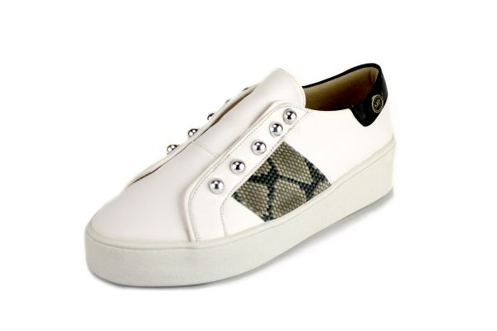 |  | $465.00 | 18.44 € |  | Colores: Graffiti Negro, Negro, Rattan, Tinto y Víbora. Material: Plataforma pvc, piel coagulada, remaches metálicos y textil. | 16 | 35 X 29 X 81 | FCHBSK - 0001 - L16 | 18.44 € | 20.28 € | 20.69 € | 23.69 € | 379.03 € | 79.62 € | 458.65 € | 493.65 €
Nápoles |  |  | $499.00 | 19.79 € |  | Colores: Blanco y Negro. Material: Plataforma eva compactada, piel coagulada y cuerdas naylon. | 16 | 31 X 43 X 87 | FCHBSK - 0002 - L16 | 19.79 € | 21.77 € | 22.20 € | 24.20 € | 387.27 € | 126.95 | 514.22 € | 549.22 €
Cali |  |  | $469.00 | 18.60 € |  | Colores: Azul Marino, Inox, Negro, Nutty y Tinto. Material: Plataforma pvc, piel coagulada, cuerdas naylon y velvet. | 16 | 35 X 29 X 81 | FCHBSK - 0003 - L16 | 18.60 € | 20.46 € | 20.87 € | 23.87 € | 381.91 € | 79.62 € | 461.53 € | 496.53 €
Florencia | 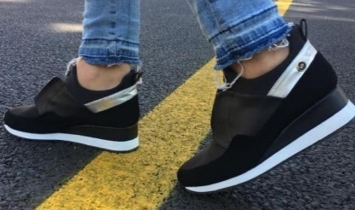 |  | $495.00 | 19.63 € |  | Colores: Azul Marino, Negro, Tinto y Topo Material: Piel coagulada, neopreno y buck. | 16 | 35 X 29 X 81 | FCHBSK - 0004 - L16 | 19.63 € | 21.59 € | 22.02 € | 24.02 € | 384.40 € | 79.62 € | 464.02 € | 499.02 €
Zambian |  |  | $499.00 | 19.79 € |  | Colores: Negro y Nutria. Material:Plataforma ranil, buck. | 16 | 31 X 43 X 87 | FCHBTT- 0002 - L16 | 19.79 € | 21.77 € | 22.20 € | 24.20 € | 387.27 € | 126.95 € | 514.22 € | 549.22 €
Capadoccia | 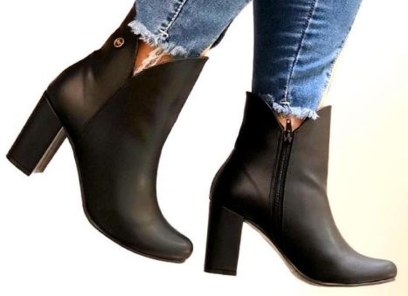 |  | $499.00 | 19.79 € |  | Colores: Arcilla, Negro y Nutria. Material: Piel coagulada y buck. | 16 | 31 X 43 X 87 | FCHBTT- 0003 - L16 | 19.79 € | 21.77 € | 22.20 € | 24.20 € | 387.27 € | 126.95 € | 514.22 € | 549.22 €
Polonia |  |  | $499.00 | 19.79 € |  | Colores: Croco Negro, Leopardo, Negro, Plata y Víbora. Material: Plataforma ranil, piel coagulada, velvet, balines y cinta elástica. | 16 | 31 X 43 X 87 | FCHBTT- 0004 - L16 | 19.79 € | 21.77 € | 22.20 € | 24.20 € | 387.27 € | 126.95 € | 514.22 € | 549.22 €
Otawa 1 |  |  | $419.00 | 16.62 € |  | Colores: Inox, Ladrillo, Leopardo, Maquillaje, Negro y Víbora. Material: Suela Sintetica, piel coagulada y velvet. | 16 | 26 X 28 X 81 | FCHMOCA- 0003 - L16 | 16.62 € | 18.28 € | 18.65 € | 23.65 € | 378.36 € | 79.62 € | 457.98 € | 492.98 €
Otawa 2 | 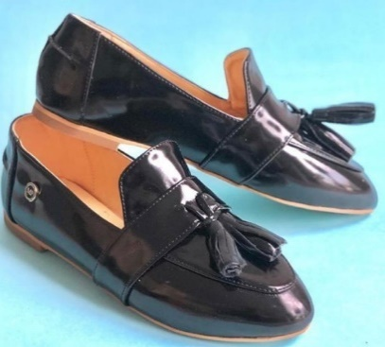 |  | $419.00 | 16.62 € |  | Colores: Ferrero, Negro y Tinto. Material: Suela sintetica piel coagulada y charol. | 16 | 26 X 28 X 81 | FCHMOCA- 0004 - L16 | 16.62 € | 18.28 € | 18.65 € | 22.65 € | 362.36 € | 79.62 € | 441.98 € | 476.98 €
Cherokee | 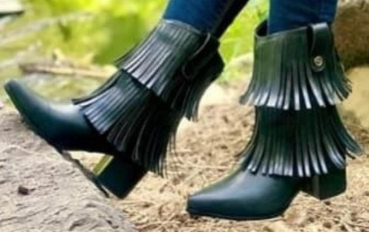 |  | $499.00 | 19.79 € |  | Colores: Arcilla, Café, Musgo, Negro y Víbora. Material: Piel coagulada. | 16 | 31 X 43 X 87 | FCHBTT- 0005- L16 | 19.79 € | 21.77 € | 22.20 € | 24.20 € | 387.27 € | 126.95 € | 514.22 € | 549.22 €
Montreal |  |  | $499.00 | 19.79 € |  | Colores: Arcilla, Congo Gold, Croco Negro, Manta, Negro y Víbora. Material: Piel coagulada, buck y cinta elástica. | 16 | 31 X 43 X 87 | FCHBTT- 0006 - L16 | 19.79 € | 21.77 € | 22.20 € | 24.20 € | 387.27 € | 126.95 € | 514.22 € | 549.22 €
Irlanda | 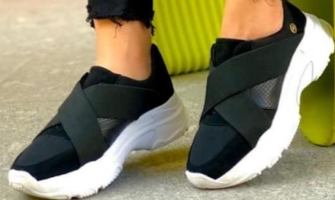 |  | $495.00 | 19.63 € |  | Colores: Blanco, Inox, Leopardo, Negro, Topo y Víbora. Material: Piel coagulada, cinta elástica, velvet y suela de poliestireno de alta intensidad. | 16 | 35 X 29 X 81 | FCHBSK - 0005 - L16 | 19.63 € | 21.59 € | 22.02 € | 24.02 € | 384.40 € | 79.62 € | 464.02 € | 499.02 €
Finlandia | 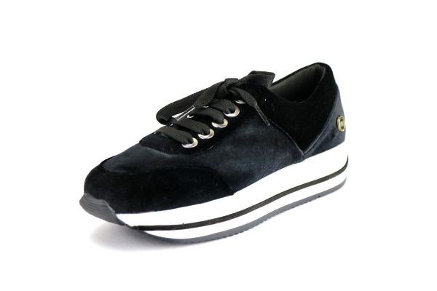 |  | $485.00 |  |  | Colores: Negro, Tinto, Azul Marino y Víbora Materiales: Cuagulado, hace la función de la piel, no genera bacterias y permite transpirar | 16
 |  |  |  |  | IVA Incluido

